Розрахунок кріплення
ширина 1ФЕМ |  | 1133 | мм | Вказати ширину фотомодуля |  |  |  |  | Розрахунок підходить для таких типів покрівлі:
між ФЕМ |  | 20 | мм | Вказати відстань між фотомодулями |  |  |  |  | металочерепиця
виліт з країв по |  | 40 | мм | Вказати відстань по краям фотомодулю |  |  |  |  | керамічна черепиця
профілів в одному ряду |  | 2 | шт | Вказати кількість направляючих для фотомодулів (2шт. чи 3шт.?) |  |  |  |  | бітумна черепиця
макс. дод. виліт з країв |  | 300 | мм | Вказати макс. виліт профіля по краям фотомодуля |  |  |  |  | шифер |  |  |  | Заповнюється власноруч
між точками кріплення |  | ширинаФМ+1 | мм | ширинаФМ+1 або діапазон 1200-1400 мм
профіль 2200 мм |  | ні | мм | Чи використовувати в розрахунку профіль довжиною 2200 мм

 | ФЕМ | Профіль прогону L-1230 Al LD Anod | Профіль прогону L-1550 Al LD Anod | Профіль прогону L-2060 Al LD Anod | Профіль прогону L-2200 Al LD Anod | Профіль прогону L-2460 Al LD Anod | Профіль прогону L-3100 Al LD Anod | З'єднувач для профілю Al LD з гвинтами | точка кріплення | Z-прижим | T-прижим
Всього: | 0 | 0 | 0 | 0 | 0 | 0 | 0 | 0 | 0 | 0 | 0

Рядів | ФЕМ в ряду | ПРОФІЛЬ |  |  |  |  |  | з'єднувач профілів | точка кріплення (гвинт-шуруп/ кронштейн) | прижим | прижим | Довжина ряду
 |  | 1230 | 1550 | 2060 | 2200 | 2460 | 3100 |  |  | Z | T
 |  |  |  |  |  |  |  |  |  |  |  |  | Баластний блок
 |  |  |  |  |  |  |  |  |  |  |  |  | Довжина, м | 0.3
 |  |  |  |  |  |  |  |  |  |  |  |  | Ширина, м | 0.3
 |  |  |  |  |  |  |  |  |  |  |  |  | Штук | 102
 |  |  |  |  |  |  |  |  |  |  |  |  | Площа, м2 | 9.1800
 |  |  |  |  |  |  |  |  |  |  |  |  | Ціна, грн/м2 | 480.00
 |  |  |  |  |  |  |  |  |  |  |  |  | Ціна, $/м2 | 11.51
 |  |  |  |  |  |  |  |  |  |  |  |  | Ціна, грн/шт | 43.20
 |  |  |  |  |  |  |  |  |  |  |  |  | Ціна, $/шт | 1.04
 |  |  |  |  |  |  |  |  |  |  |  |  | Вага, 1шт | 12.6 кг
 |  |  |  |  |  |  |  |  |  |  |  |  | Вага разом | 1285 кг
 |  |  |  |  |  |  |  |  |  |  |  |  | Сума, грн | 4,406.40
 |  |  |  |  |  |  |  |  |  |  |  |  | Сума, $ | 105.67

Розрахувати
Очистити
Перенести дані розрахунку в КОШТОРИС

Інструкції з використання табли
1. Копіювання шаблону Кошторис Генерація_New як нового екземпляру
1) При створенні копії з основного файлу під конкретний проект файл має бути збережений за посиланням:
https://drive.google.com/drive/folders/1VS0WNUuwrOxJN91OwOW-NUmVqg_fZrGI
2) Посилання на конкретний файл кошторису під проект зберігається в окремому полі де для всіх зацікавлених буде швидкий доступ (див. скрін)
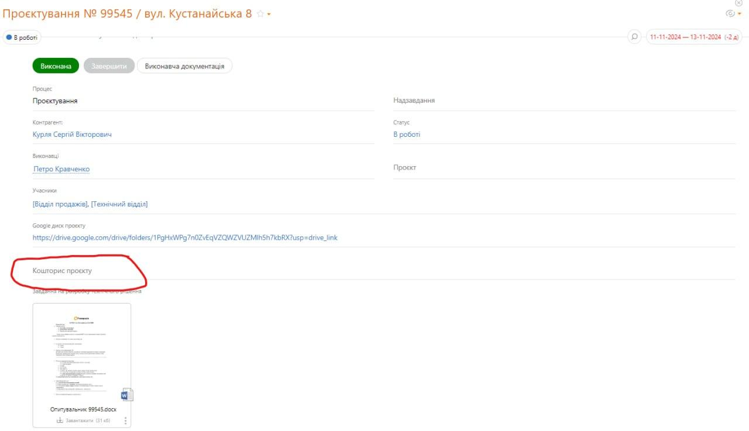

1. Експортуємо номенклатуру BAF в файл ексель: Номенклатура - Ще - Вивести список. Необхідні колонки та їх черговість вказані на картинці. 2. Імпортуємо його в таблицю Кошторис Генерація_New як новий лист. Назву залишаємо за замовчуванням - TDSheet 2.1 Теж саме робимо із Гуртовою ціною 3. Тицяєм зверху таблиці МЕНЮ - 'Імпортувати номенклатуру з BAF' 4. Чекаємо поки відпрацює скрипт 5. Хеппі-енд, лист TDSheet можна видалити Функціонал скрипта: - На листі Номенклатура_BAF додає в кінець таблиці нові позиції номеклатури з BAF та заливає зеленим кольором колонку "Найменування" для кращої ідентифікації нових позицій. - На листі Номенклатура_BAF оновлює ціну та артикул для всіх позицій. - На листі TDSheet заливє кольором: 1)зеленим - позиції, що були знайдені на листі Номенклатура_BAF. 2) червоним - позиції, що НЕ були знайдені на листі Номенклатура_BAF 3) Залишає без заливки позиції та категорії, що непотрібні
3. Лист "Розрахунок кріплення"
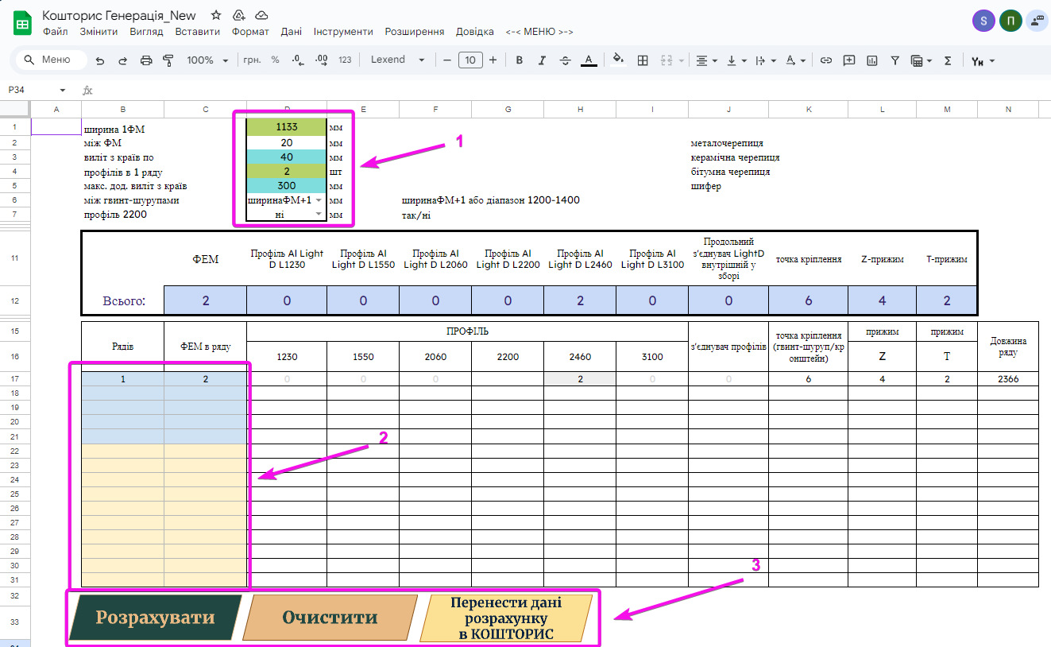

Блок 1:
В цьому блоці можна встановити бажані налаштування: розміри ФЕМ, міжпанельну відстаньб мін виліт профілей по краям, макс додатковий виліт профілей по краям, кількість профілей в ряду, відстань між точками кріплення, включення в розрахунок профіля 2200
Блок 2:
Внесення даних для розрахунку кріплення. Дані потрібно вносити без пропусків рядків, якщо потрібно зробити одразу декількох груп кріплення, то їх розділення виконується шляхом заливки відповідних клітинок різними кольорами в ручному режимі на свій смак та розсуд.
Блок 3:
Кнопка "Розрахувати" - виконує розрахунок на основі внесених даних у блоці 2
Кнопка "Очистити" - виконує очищення внесених даних в блоці 2 та результатів розрахунку
Кнопка "Перенести дані розрахунку в КОШТОРИС" - переносить результат обчислення на лист "КОШТОРИС"
4. Лист "КОШТОРИС"
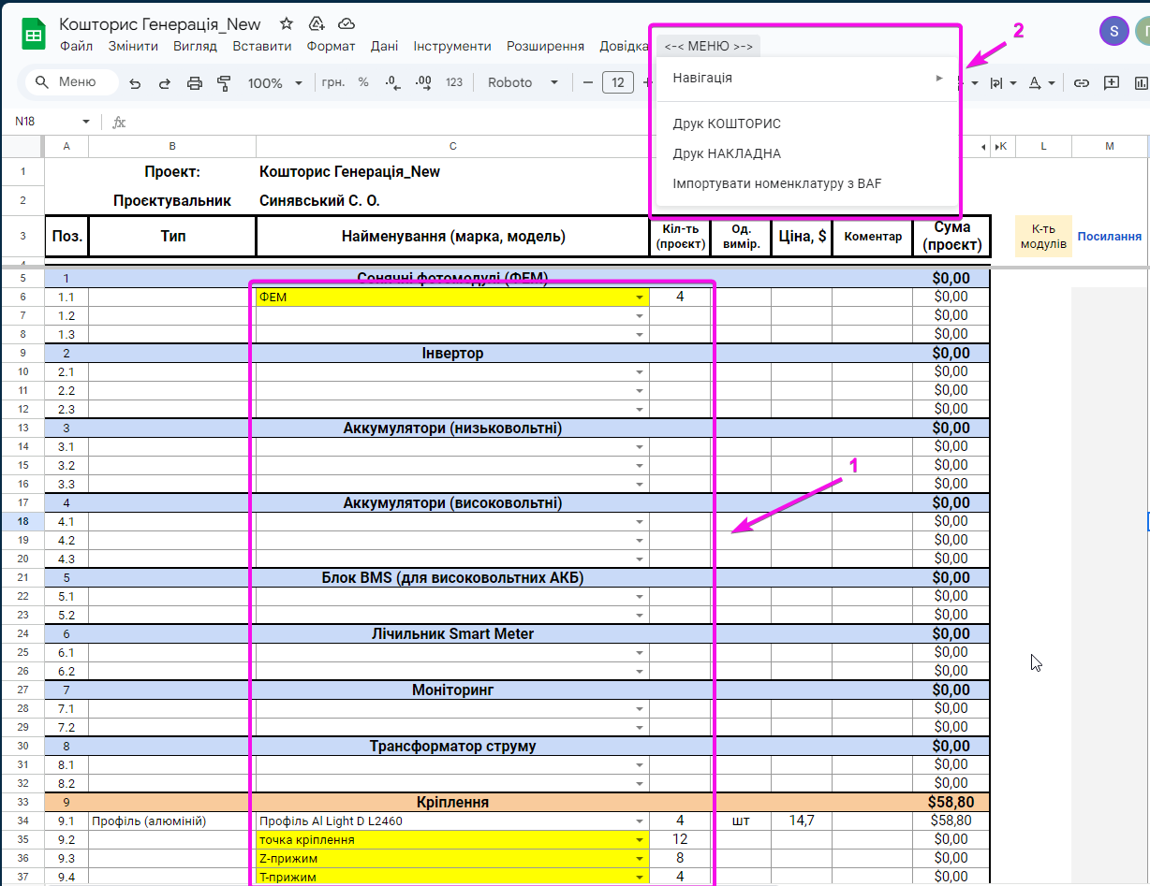

1: Внесення матеріалів
- Після того як результат розрахунку кріплення було перенесено на лист "КОШТОРИС" в комірках, що залиті жовтим кольором потрібно обрати конкретні позиції із спадних списків, а саме відповідний тип ФЕМ, точки кріплення, притисків. - В колонках C та D обираємо інші матеріали та їх кількість, всі інші дані підтягнуться із листа "Номенклатура_BAF" автоматично. - Кількість модулів розраховується автоматично та відображається навпроти відповідного щита, кількість модулів АВР самостійно додається до щита АС, окремо додавати не потрібно. - В розділі 21 "Додаткові матеріали" можна обрати будь-які матеріали із усієї номеклатур або внести нові матеріали, що відсутні у номенклатурі. - Якщо потрібно видалити який попередньо доданий матеріал, то потрібно видалити лише дані із колонок C та D
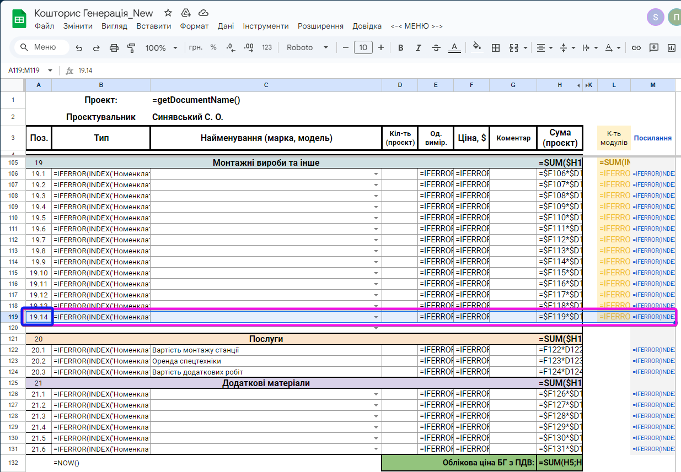

- При необхідності додавання нового рядка в якийсь із розділів. Для цього необхідно скопіювати формули із колонок А:M із попереднього рядка. Для кращого розуміння: можна перемкнути відображення формул у комірці за допомогою натискання CTRL+~ (~ - тильда, знаходиться під ESCAPE) та виправити номер відповідного пунку в колонці А

2: Друк
Після внесення всіх необхідних матеріалів через кастомний пункт <-< МЕНЮ>-> є можливість завантажити PDF файли для подальшого їх друку: 1. Кошторис із указанням цін 2. Накладна без указання цін для монтажних бригад

